Sheet1
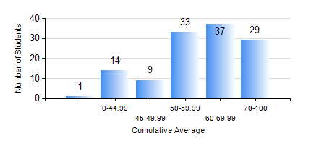
 |  |  | KWAME NKRUMAH UNIVERSITY OF SCIENCE AND TECHNOLOGY, KUMASI Department of Chemical Engineering

 |  |  | BSC. CHEMICAL ENG.

 |  |  | COMPREHENSIVE RECORD OF EXAMINATION RESULTS

 |  |  | RESULTS OF YEAR 2 SECOND SEMESTER, 2024/2025 ACADEMIC YEAR

 | Sn | Course Code |  | Course Name | Credit Hours | Min. Mark | Max. Mark | Avg. Mark | Std. Dev. | No. Passed | No. Trailed | No. (Df) | No. (I) | No. (I*) | No. Tagged(I,I*,Df) | Total
 | 0. |  |  |  |  |  |  | 0 | 0 | 0 | 0 | 0 | 0 | 0 | 0 | 5
 | 1. | CHE 250 |  | STRENGTH OF MATERIALS FOR CHEMICAL ENGINEERS | 2 | 13 | 85 | 57 | 14.11 | 106 | 12 | 0 | 0 | 0 | 0 | 118
 | 2. | CHE 252 |  | CHEMICAL PROCESS CALCULATIONS II | 2 | 8 | 98 | 59 | 22.91 | 95 | 23 | 0 | 0 | 0 | 0 | 118
 | 3. | CHE 254 |  | CHEMICAL ENGINEERING THERMODYNAMICS II | 2 | 0 | 74 | 41 | 13.52 | 69 | 49 | 0 | 0 | 0 | 0 | 118
 | 4. | CHE 256 |  | HEAT TRANSPORT PROCESSES | 3 | 1 | 92 | 44 | 22.57 | 74 | 39 | 5 | 0 | 0 | 5 | 118
 | 5. | CHE 258 |  | DRAWING FOR ENGINEERS | 2 | 0 | 68 | 42 | 14.84 | 90 | 28 | 0 | 0 | 0 | 0 | 118
 | 6. | CHEM 280 |  | PRACTICAL CHEMISTRY II | 3 | 14 | 78 | 63 | 14.26 | 106 | 12 | 0 | 0 | 0 | 0 | 118
 | 7. | MATH 252 |  | CALCULUS OF SEVERAL VARIABLES | 4 | 0 | 95 | 69 | 15.98 | 116 | 2 | 0 | 0 | 0 | 0 | 118

